Feuil1
 | Données Techniques

 | (Valeurs nominales)

Article : | SM 60/8 Alu-Hydroxyd 1,10m

Matériau de poutrelle : | Voile de fibre de verre | SM 60/8

 | Diamètre des fibres (μ) | 10 +/-2

 | Poids moyen (g/m2) | 60 +/-2

 | Liant de base | Duroplast

 | Taux de liant (%) | 18 +/-2

 | Résistance à la rupture sens longueur (N/50mm) | > 200

 | Résistance à la rupture sens largeur (N/50mm) | > 150

Revêtement : | selon | RAL 9010 Alu-Hydroxyd

 | Poids moyen (g/m2) | 140 +/-10

 | Liant de base | Vinylacetat

 | Taux de liant (%) | 10 +/-2

Produit : | Poids moyen produit (g/m2) | 202 +/-12

 | Puissance calorifique (J/g) | 2600 +/-500
 |  | (EN ISO 1716)

 | Perte au feu (%) | 30 +/-2
 |  | (EN 13820)

 | Perméabilité d'air (l/m2 x s)) | 900 +/-300
 |  | (EN ISO 9237)

Type livraison : | Longueur des rouleaux (m) | 150 +/-5

 | Largeur des rouleaux (cm) | 110 +/-0,2

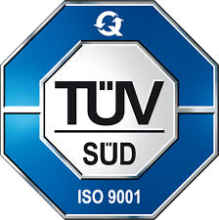

 | DIN EN ISO 9001 : 2008

alphaver Marine - Industrie - Equipements
Immeuble Le Colbert - 2 rue Le Corbusier
95190 Goussainville
Tél : +33 (0)1 43 83 05 59 • Fax : +33 (0)1 43 83 96 76 • E-mail : info@alphaver.com

